I1
Column1 | Column2 | Column3 | Column4 | Column5
438.2 |  |  | Peso en gramos de un envase de un producto
433.4
452.42 |  |  | A1 | 10 |  |  |  |  | Respuestas inciso a
432.97 |  |  | PR1 | 447 | a) | Estadistica descriptiva 95% |  |  | La varianza estimada es: |  | 198.47297433
446.3
456.74 |  |  | PR2 | 448 |  | Media | 447.57822222 |  | El intervalo de confianza de la varianza con 95% es: [151;272,6]
421 |  |  |  |  |  | Error típico | 1.485010192
445.29 |  |  |  |  |  | Mediana | 448.545 |  | El intervalo de confianza del promedio con 95% es: [444,67;450,5]
438.16 |  |  |  |  |  | Moda | 442.42 |  | PR1 vale 447, este valor se encuentra dentro del IC por lo tanto si, es posible que valga PR1
456.9 |  |  |  |  |  | Desviación estándar | 14.088043666
445.11 |  |  |  |  |  | Varianza de la muestra | 198.47297433
442.42 |  |  |  |  |  | Curtosis | 0.26845361414
464.31 |  |  |  |  |  | Coeficiente de asimetría | -0.28850012335
428.83 |  |  |  |  |  | Rango | 71.03
448.62 |  |  |  |  |  | Mínimo | 408.05
456.43 |  |  |  |  |  | Máximo | 479.08
479.08 |  |  |  |  |  | Suma | 40282.04
425.47 |  |  |  |  |  | Cuenta | 90
442.42 |  |  |  |  |  | Nivel de confianza(95,0%) | 2.9506836201
450.85
457.09 |  |  |  |  |  | alpha: | 0.05
464.01 |  |  |  |  |  | alpha/2: | 0.025
440.27
444.16 |  |  |  |  |  | Para construir IC de varianza: |  |  | Para construir IC de promedio:
431.49 |  |  |  |  |  | Chi2sup: | 64.793361485 |  | Z | 1.9599639845
454.39 |  |  |  |  |  | Chi2inf: | 116.98907954 |  | error estandar | 1.485010192
464.89 |  |  |  |  |  |  |  |  | margen | 2.910566493
444.1 |  |  |  |  |  | Limite inferior: | 150.98926143 |  | Limite inferior | 444.66765573
471.8 |  |  |  |  |  | Limite superior: | 272.62198334 |  | Limite superior: | 450.48878872
457.84
455.8
433.94 |  |  |  |  | b) | alpha | 0.1
450.01 |  |  |  |  |  | H0<=447 |  | x muestral | 447.58
425.76 |  |  |  |  |  | H1>447 |  | u0 | 447
452.64
456.01 |  |  |  |  |  |  |  | Zobs | 0.39 |  | Como el critico es mayor que el observado,
460.14 |  |  |  |  |  |  |  | Zcrit | 1.644853627 |  | no puedo rechazar H0
470.75
448.28
441.19 |  |  |  |  | c) | Lo hice en paint, lo pego acá:
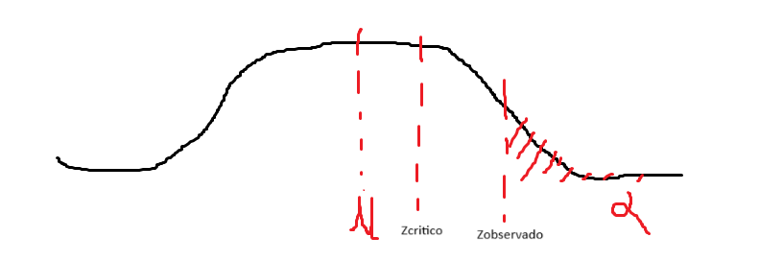
453.02
434.5
409.16
447.41
457.19
432.33
454.41
434.35
448.72
448.71
473.76
460.26 |  |  |  |  |  | Como el critico es mayor que el observado, va mas a la izquierda, en el medio de la campana de Gauss
453.22 |  |  |  |  |  | se encuentra la media, y luego del Zobservado esta el alpha (en este caso 0,1)
447.66
451.64 |  |  |  |  | d) | Calculo el p valor con geogebra:
457.64 |  |  |  |  |  | X-Normal(0,1), P(X>Zobs) | 0.348
456.45
450.14 |  |  |  |  |  | Como el p valor es mayor al alpha, no puedo rechazar la hipotesis nula por lo tanto no puedo asegurar
460.86 |  |  |  |  |  | lo que busca la empresa (que en promedio el peso neto sea superior a 447), esto no significa que el promedio sea menor a ese valor
426.31 |  |  |  |  |  | sino que no cuento con la evidencia suficiente para afirmar tal suposicion.
470.66
435.75 |  |  |  |  | e) | Se refiere a un error de tipo dos: |  | u0: 447 | u1: 448
443.88
461.64 |  |  |  |  |  | Calculo Xc muestral:
464.22 |  |  |  |  |  | Xc=Zcrit*(s/raizN)+u0= | 448.9
468.81
430.29 |  |  |  |  |  | Calculo Zb:
450.52 |  |  |  |  |  | Zb=(Xc-u1)/(s/raizN)= | 0.6
437.74
440.16 |  |  |  |  |  | Ahora en geogebra puedo hallar la probabilidad asi:
464.07 |  |  |  |  |  | P(X<0,6)= | 0.725
447.48
447.06 |  |  |  |  |  | Por lo tanto la probabilidad de aceptar que el promedio esta dentro de lo deseable cuando en realidad
448.47 |  |  |  |  |  | toma el valor PR2 es de 72,5%
447.28
441.03
442.45
456.09
438.91
408.05
477.61
448.76
450.06
458.04
426.55
453.04
446.84
429.2
423.02
437.14

